Feuil1
SIMULATION D'INVESTISSEMENT MEUBLE CLES EN MAIN COLOC INVEST
Renseignez les parties jaunes à l'aide des menus.
-----------------
Si cette application ne fonctionne pas, il se peut que votre logiciel Excel bloque les macros.
Pour utiliser cette application vous devez accepter les macros.
Sous excel 2007 :
- Allez dans "Options Excel"
- "Centre de gestion de la confidentialité"
- "Paramètres de gestion de la confidentialité"
- "Cochez activer toutes les macros"
- Cliquez sur OK
Peut ne pas fonctionner avec les versions de windows 2000 et antérieures
(c) Coloc Invest
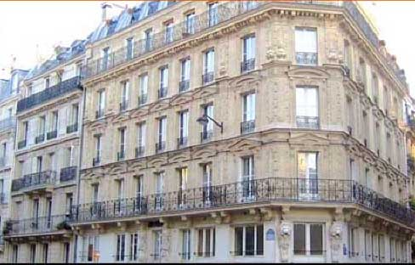

 | L'APPARTEMENT
 |  |  |  | Estimation de l'évolution des loyers et des charges : |  |  | 124.34944238
 | Lieu de l'investissement
 | Montant d'investissement souhaité *
 | 3 chambres |  | 3
Rentabilité brute *
 | Surface habitable |  | 108 m2 | 8.66%
 | * Prix total acte en main, mobilier et agencement compris.
 | Estimation de la vacance locative
 | Montant de la location annuelle : |  | 11,656 €
Rentabilité nette *
*
 | Estimation des loyers mensuels HC |  | 1,060 € | 5.37%
 | Frais divers annuels (gestion, syndic, assur.) |  | 2,551 €
 | Taxe foncière + C.E.T. |  | 1,881 €
 | Loyers nets annuels |  | 7,224 €
Renseignements :
Tél. : 06 01 99 97 34
E mail : contact@coloc-invest.fr
 | * Loyers annuels sur prix d'acquisition Hors frais d'acte

Répartition du financement
 | LE FINANCEMENT
 | Apport personnel possible |  | 20,000 €
 | Durée du prêt : | Montant : | 140,000 €
 | Taux hors assurance : |  | 2.18%
 | Mensualités du prêt |  | 968 €
 | Assurance DCI |  | 35 €
 | Mensualités assurance comprise |  | 1,003 €

 | LA TRESORERIE MOYENNE SUR 14 ANS
 | Rembt de prêt, charges et taxes |  | -232,560 €
 | Loyers bruts |  | 168,601 €
 | Estimation vacance locative : 1 mois/an
 |  | Les loyers de vos locataires | 168,601 €
 |  | Votre épargne sur 14 ans | -63,959 €
 |  | Votre apport personnel | 20,000 € | Votre revenu mensuel complémentaire net au bout de 14 ans | 646 € | Grâce aux amortissements, vos revenus de location meublée seront non imposés jusqu'en 2026
 | Epargne mensuelle moyenne |  | -381 €

Simulation et photo non contractuelles
Les prix correspondent à des valeurs moyennes constatées sur ces secteurs. Ils peuvent varier en fonction de l'environnement et de l'état des biens.

